tienda
 | ENERO | FEBRERO | MARZO | TOTAL
PRODUCTO 1 | $150.00 | $350.00 | $525.00 | $1,025.00
PRODUCTO 2 | $267.00 | $225.00 | $427.00 | $919.00
PRODUCTO 3 | $345.00 | $300.00 | $312.00 | $957.00
PRODUCTO 4 | $200.00 | $340.00 | $387.00 | $927.00
PRODUCTO 5 | $110.00 | $460.00 | $237.00 | $807.00
TOTAL DE VENTAS: | $1,072.00 | $1,675.00 | $1,888.00 | $4,635.00
Ventas Realizadas En el Primer Trimestre

corazon matematico
Corazon matemaico para mi niña hermosa
i 1…100 | ti | x(ti) | y(ti)
1 | 0 | 0 | -17
2 | -3.0787608005 | -0.0039609760089 | -16.938929636
3 | -3.0159289474 | -0.031500592033 | -16.757160631
4 | -2.9530970944 | -0.10526859511 | -16.458929465
5 | -2.8902652413 | -0.24609022226 | -16.051004035
6 | -2.8274333882 | -0.472135955 | -15.542266174
7 | -2.7646015352 | -0.79818642235 | -14.94316939
8 | -2.7017696821 | -1.2350188543 | -14.265110542
9 | -2.638937829 | -1.7889371755 | -13.519760485
10 | -2.5761059759 | -2.4614627345 | -12.718401967
11 | -2.5132741229 | -3.2491969623 | -11.871322893
12 | -2.4504422698 | -4.1438611568 | -10.987309591
13 | -2.3876104167 | -5.1325123 | -10.073278032
14 | -2.3247785637 | -6.1979275701 | -9.1340715637
15 | -2.2619467106 | -7.3191442169 | -8.172442168
16 | -2.1991148575 | -8.472135955 | -7.1892193461
17 | -2.1362830044 | -9.6306021718 | -6.1836572898
18 | -2.0734511514 | -10.766842239 | -5.1539379537
19 | -2.0106192983 | -11.852684178 | -4.0977958493
20 | -1.9477874452 | -12.860434997 | -3.0132206723
21 | -1.8849555922 | -13.763819205 | -1.8991869381
22 | -1.8221237391 | -14.538872443 | -0.75635613976
23 | -1.759291886 | -15.164758711 | 0.41230312245
24 | -1.6964600329 | -15.624482359 | 1.6010279839
25 | -1.6336281799 | -15.905469744 | 2.8009509624
26 | -1.5707963268 | -16 | 4
27 | -1.5079644737 | -15.905469744 | 5.1830297285
28 | -1.4451326207 | -15.624482359 | 6.3321902673
29 | -1.3823007676 | -15.164758711 | 7.4275244816
30 | -1.3194689145 | -14.538872443 | 8.4477693502
31 | -1.2566370614 | -13.763819205 | 9.3713228931
32 | -1.1938052084 | -12.860434997 | 10.177325907
33 | -1.1309733553 | -11.852684178 | 10.846798376
34 | -1.0681415022 | -10.766842239 | 11.363764487
35 | -1.0053096491 | -9.6306021718 | 11.716298185
36 | -0.94247779608 | -8.472135955 | 11.897423279
37 | -0.87964594301 | -7.3191442169 | 11.905808286
38 | -0.81681408993 | -6.1979275701 | 11.746206162
39 | -0.75398223686 | -5.1325123 | 11.42960224
40 | -0.69115038379 | -4.1438611568 | 10.973049417
41 | -0.62831853072 | -3.2491969623 | 10.399186938
42 | -0.56548667765 | -2.4614627345 | 9.7354570306
43 | -0.50265482457 | -1.7889371755 | 9.0130511182
44 | -0.4398229715 | -1.2350188543 | 8.2656332736
45 | -0.37699111843 | -0.79818642235 | 7.5279020768
46 | -0.31415926536 | -0.472135955 | 6.834062241
47 | -0.25132741229 | -0.24609022226 | 6.2162836446
48 | -0.18849555922 | -0.10526859511 | 5.7032273516
49 | -0.12566370614 | -0.031500592033 | 5.3187156596
50 | -0.062831853072 | -0.0039609760089 | 5.0806163004
51 | 0 | 0 | 5
52 | 0.062831853072 | 0.0039609760089 | 5.0806163004
53 | 0.12566370614 | 0.031500592033 | 5.3187156596
54 | 0.18849555922 | 0.10526859511 | 5.7032273516
55 | 0.25132741229 | 0.24609022226 | 6.2162836446
56 | 0.31415926536 | 0.472135955 | 6.834062241
57 | 0.37699111843 | 0.79818642235 | 7.5279020768
58 | 0.4398229715 | 1.2350188543 | 8.2656332736
59 | 0.50265482457 | 1.7889371755 | 9.0130511182
60 | 0.56548667765 | 2.4614627345 | 9.7354570306
61 | 0.62831853072 | 3.2491969623 | 10.399186938
62 | 0.69115038379 | 4.1438611568 | 10.973049417
63 | 0.75398223686 | 5.1325123 | 11.42960224
64 | 0.81681408993 | 6.1979275701 | 11.746206162
65 | 0.87964594301 | 7.3191442169 | 11.905808286
66 | 0.94247779608 | 8.472135955 | 11.897423279
67 | 1.0053096491 | 9.6306021718 | 11.716298185
68 | 1.0681415022 | 10.766842239 | 11.363764487
69 | 1.1309733553 | 11.852684178 | 10.846798376
70 | 1.1938052084 | 12.860434997 | 10.177325907
71 | 1.2566370614 | 13.763819205 | 9.3713228931
72 | 1.3194689145 | 14.538872443 | 8.4477693502
73 | 1.3823007676 | 15.164758711 | 7.4275244816
74 | 1.4451326207 | 15.624482359 | 6.3321902673
75 | 1.5079644737 | 15.905469744 | 5.1830297285
76 | 1.5707963268 | 16 | 4
77 | 1.6336281799 | 15.905469744 | 2.8009509624
78 | 1.6964600329 | 15.624482359 | 1.6010279839
79 | 1.759291886 | 15.164758711 | 0.41230312245
80 | 1.8221237391 | 14.538872443 | -0.75635613976
81 | 1.8849555922 | 13.763819205 | -1.8991869381
82 | 1.9477874452 | 12.860434997 | -3.0132206723
83 | 2.0106192983 | 11.852684178 | -4.0977958493
84 | 2.0734511514 | 10.766842239 | -5.1539379537
85 | 2.1362830044 | 9.6306021718 | -6.1836572898
86 | 2.1991148575 | 8.472135955 | -7.1892193461
87 | 2.2619467106 | 7.3191442169 | -8.172442168
88 | 2.3247785637 | 6.1979275701 | -9.1340715637
89 | 2.3876104167 | 5.1325123 | -10.073278032
90 | 2.4504422698 | 4.1438611568 | -10.987309591
91 | 2.5132741229 | 3.2491969623 | -11.871322893
92 | 2.5761059759 | 2.4614627345 | -12.718401967
93 | 2.638937829 | 1.7889371755 | -13.519760485
94 | 2.7017696821 | 1.2350188543 | -14.265110542
95 | 2.7646015352 | 0.79818642235 | -14.94316939
96 | 2.8274333882 | 0.472135955 | -15.542266174
97 | 2.8902652413 | 0.24609022226 | -16.051004035
98 | 2.9530970944 | 0.10526859511 | -16.458929465
99 | 3.0159289474 | 0.031500592033 | -16.757160631
100 | 3.0787608005 | 0.0039609760089 | -16.938929636

Hoja5
DATOS DE ORDENES DE COMPRA
Empresa del valle S.A de C.V

VENTAS TOTALES POR MES
 | Total
ene | 29
feb | 17
mar | 22
abr | 18
may | 33
jun | 42
jul | 26
ago | 27
sep | 25
oct | 39
nov | 31
dic | 57
VENTAS POR TICKET PROMEDIO
 | Total
$0-$25 | 289
$25-$50 | 56
$50-$75 | 18
$75-$100 | 2
$100-$125 | 1

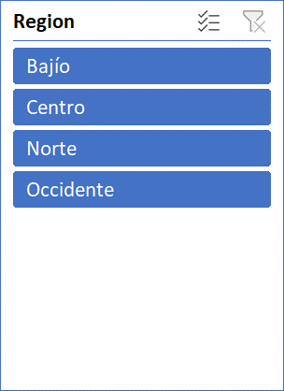
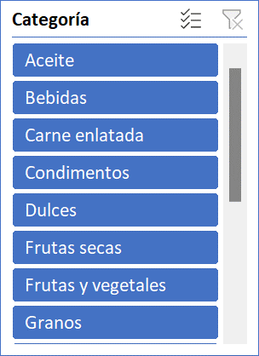
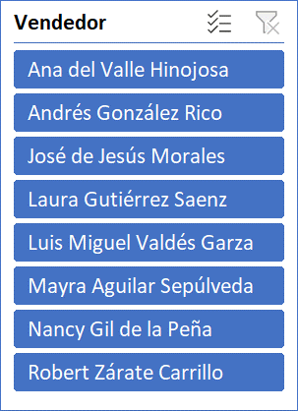

VENTAS POR VENDEDOR
 | Total
Ana del Valle Hinojosa | 86
Andrés González Rico | 31
José de Jesús Morales | 16
Laura Gutiérrez Saenz | 57
Luis Miguel Valdés Garza | 35
Mayra Aguilar Sepúlveda | 35
Nancy Gil de la Peña | 80
Robert Zárate Carrillo | 26
VENTAS POR CATEGORIA DE PRODUCTO
 | Total
Aceite | 9
Bebidas | 91
Carne enlatada | 25
Condimentos | 20
Dulces | 28
Frutas secas | 39
Frutas y vegetales | 3
Granos | 9
Mermeladas y jaleas | 19
Pasta | 13
Productos horneados | 33
Productos lácteos | 18
Salsas | 31
Sopas | 28
Tarifa de envío | 0

